Sheet1
■pyenv-win + poetryを利用したpythonのバージョン管理で無敵になれる方法
仮想環境
 | イメージ図
pyenv-win
poetry
指定フォルダ内
Pythonバージョン
指定pythonバージョン下内の各パッケージ管理

System python
pythn 3.7.5
音声認識
System Pythonは
本PCにインストールされている純粋のPythonのこと
画像認識
pythn 3.8.2
スクレイピング

pythn 3.9.0

 | ■pyenv-winによるPythonのバージョン管理
 |  | 外部ライブラリの関係でPython3.7.5を利用するなど、プロジェクトごとにPythonのバージョンを切り替える必要性が生まれる場面がある
 |  | そのため、実行環境としてのPythonのバージョンを管理するために、ライブラリのpyenv-winを利用する

 |  | pyenv-winの導入
 |  |  | pyenvは基本Mac用であるためWindowsでは純粋のpyenvを利用できない
 |  |  | Windowsの場合は、pyenvではなく、pyenv-win(pyenv for windows)を利用する

 |  |  | Windows Power Shellを起動し下記コマンドレットを実行する
> pip install pyenv-win --target $HOME\.pyenv

 |  |  | pyenv-winがダウンロードされ、C:\Users\logar\.pyenv\pyenv-winにインストールされる

 |  |  | Windows Power Shellを起動し下記コマンドレットを実行して、PYENV環境変数を追加する
> [System.Environment]::SetEnvironmentVariable('PYENV',$env:USERPROFILE + "\.pyenv\pyenv-win\","User")

 |  |  | Windows Power Shellを管理者として起動し、下記コマンドレットを実行して、pyenv-winのbinとshimsを環境変数PATHに追加する
> [System.Environment]::SetEnvironmentVariable('PATH', $HOME + "\.pyenv\pyenv-win\bin;" + $HOME + "\.pyenv\pyenv-win\shims;" + $env:Path,"Machine")

 |  |  | 現在の環境変数の状況
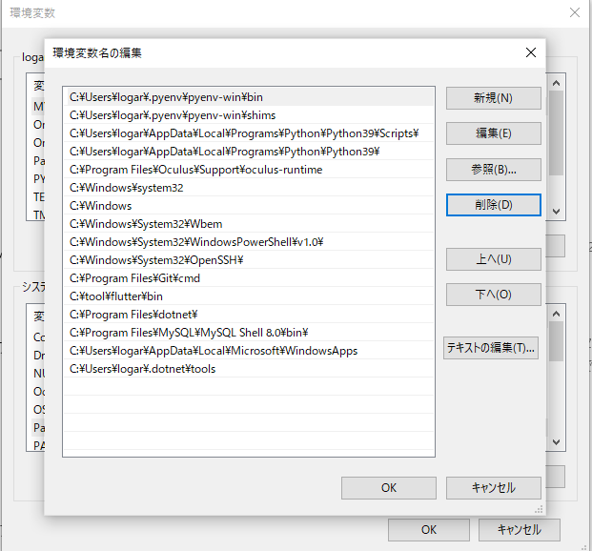
上記コマンドレットにて新たに作成された環境変数

必ずシステムに入っているPythonの環境変数をpyenv-winより優先順位を下位にすること

上へ 下へ ボタンで、環境変数の優先順位を移動することができる。

 |  |  | 環境変数の設定を反映するために、Windows Power Shellを起動しなおす
 |  |  | Windows Power Shellで下記コマンドレットを実行し、pyenvを利用できることと、バージョンを確認する
> pyenv --version
pyenv 2.64.3

 |  |  | pyenvのバージョンが表示されたら導入完了

 |  | pyenv-winの学習

 |  |  | 以下説明のため、実行する必要なし
 |  |  | また、以下の説明は、Windows Power Shellでもコマンドプロンプトでも再現可能
 |  |  | pyenvの概念として、globalとlocalがある

 |  |  | ■pyenv localでPythonバージョンを変更する
> pyenv local 3.7.5

 |  |  | 上記のように、pyenv localを使うと、現在のディレクトリとそれ以下のディレクトリで使うPythonのバージョンを3.7.5に指定することができる

 |  |  | 例えば、
 |  |  | C:\work\test01のディレクトリとそれ以下のディレクトリでPython3.7.5を利用するためには、
 |  |  | コマンドプロンプト上でC:\work\test01に移動後、pyenv local 3.7.5を実行することで
 |  |  | test01とtest01以下のディレクトリはすべて、Python3.7.5を利用することができる

 |  |  | ■pyenv globalでPythonバージョンを変更する
> pyenv global 3.9.0

 |  |  | 上記のように、pyenv globalを使うと、システム全体で使うPythonのバージョンを3.9.0に指定することができる

 |  |  | ※C:\work\test01は、localでpythonのバージョン3.7.5を指定している
 |  |  | localで指定したpythonのバージョンがある場合は、localでのpythonバージョンが優先される

 |  |  | localを指定したディレクトリ以外のディレクトリのPythonのバージョンは3.9.0になる

 |  | pyenv-winの利用準備

 |  |  | ■pyenv-winにPython3.7.5をインストールしてみる
 |  |  | pyenvにインストールすることができるPythonのバージョン一覧が表示される
> pyenv install -l

 |  |  | 一覧の中にPython 3.7.5のバージョンがあることを確認する
 |  |  | Python3.7.5をインストールする
> pyenv install 3.7.5

 |  |  | インストールしたpythonのバージョンをpyenvに反映する
 |  |  | 下記コマンドは結構大事
 |  |  | Pythonのバージョンが切り替わらないなど、問題が発生した場合に、rehashすると解決することがある
> pyenv rehash

 |  |  | pyenvで利用することができるPythonのバージョン一覧を表示するコマンド
> pyenv versions
system
* 2.7.15 (set by /home/vagrant/.pyenv/shims/.python-version)
3.6.5

 |  |  | 上記の意味は、SystemのPythonとPythonのバージョン2.7.15と3.6.5がある
 |  |  | 純粋のpyenv(Mac用)は、pyenvを導入前のすでにインストールされているSystemのPythonのバージョンをglovalに指定することができる
 |  |  | しかし
 |  |  | ※WindowsにはSystemのPythonが一覧にでてこない

 |  |  | そのため、pyenvにSystemのPythonバージョン(本PCにインストールされている純粋Python)を追加する手順が必要
 |  |  | ■シンボリックリンクを利用したpyenvへのSystem Pythonの追加方法
 |  |  | シンボリックリンクが何なのかは理解する必要なし、ショートカットと似たようなものという認識で問題ない

 |  |  | SystemのPythonをpyenvに追加する上で理解すべきディレクトリ構造 2つ
 |  |  | ※隠しフォルダを表示させておく
 |  |  | ①System上のPythonの場所
 |  |  | ②pyenvでインストールしたPythonのバージョンの場所

 |  |  | ①の場所について
 |  |  | C:\Users\logar\AppData\Local\Programs\Python\Python39

 |  |  | ②の場所について
 |  |  | C:\Users\logar\.pyenv\pyenv-win\versions
 |  |  | 上記パス内にpyenvでインストールしたpythonのバージョンがかかれている。

 |  |  | ①の場所のシンボリックリンクを②の場所に追加する
> mklink /D C:\Users\logar\.pyenv\pyenv-win\versions\system C:\Users\logar\AppData\Local\Programs\Python\Python39

②の場所
①の場所

 |  |  | pyenv versionsで、systemが表示されていることを確認する
> pyenv versions
system
* 2.7.15 (set by /home/vagrant/.pyenv/shims/.python-version)
3.6.5

 |  |  | ■global環境のPythonのバージョンをsytemに設定する
> pyenv global system

 |  |  | 上記コマンドで
 |  |  | localを指定したディレクトリ以外のディレクトリのPythonのバージョンをsystemに設定

 |  |  | ■local環境のPythonのバージョンを自由に設定する

 |  |  | local設定したいディレクトリに移動して、
> pyenv local 3.7.5

 |  |  | 上記コマンドで指定したディレクトリ内では、pythonのバージョンは自動的に3.7.5に変わる

 | ■poetryによるパッケージ管理

 |  | poetryの日本語訳のドキュメント: https://cocoatomo.github.io/poetry-ja/
 |  | poetryとは
 |  |  | プロジェクトに依存するライブラリを表記でき、ライブラリを管理(インストール/更新)できるツール
 |  |  | poetryは、プロジェクトに必要な依存パッケージやプロジェクトの情報などを、pyproject.tomlというファイルでまとめて管理できることがすごい

 |  | poetryの導入
 |  |  | Windows Power Shellでインストールを行う
> (Invoke-WebRequest -Uri https://raw.githubusercontent.com/python-poetry/poetry/master/get-poetry.py -UseBasicParsing).Content | python

 |  |  | poetryがダウンロードされて、
 |  |  | C:\Users\logar\.poetry\binにインストールされる

 |  |  | 環境変数の設定を反映されるため、Windows Power Shellを起動しなおす
> poetry --version
Poetry version 1.1.4

 |  |  | バージョンが表示されていれば、インストール成功

 |  |  | 以下Windows Power Shell・コマンドプロンプトどちらでも問題ない

 |  |  | ■pyenvのlocal環境のPythonの3.7.5内にプロジェクトを作成する

 |  |  | pyenvのlocal環境に移動後

> poetry new poetry-demo

 |  |  | 上記コマンドで、poetry-demoというプロジェクト(実際のディレクトリ)が生成される。

 |  |  | poetryは、プロジェクト単位で管理を行うことができる
 |  |  | そのため、音声認識を行いたい場合は、
> poetry new voice_recognition

 |  |  | など、好きなようにプロジェクトを生成し、プロジェクト内で、ライブラリを追加していく

 |  |  | ■各プロジェクト内のライブラリ追加方法

 |  |  | プロジェクトが生成後、コマンドプロンプトで、プロジェクトのディレクトリ内に移動する
> poetry add tqdm==4.48.2

 |  |  | プロジェクト内に、バージョン指定したライブラリが追加される
 |  |  | ここで追加したライブラリは、閉じたプロジェクト内に追加されているため、本PCシステムにはライブラリは追加されない

 |  |  | 生成されたプロジェクト内に、pyproject.tomlファイルがある。開いてみると
[tool.poetry]
name = "poetry-demo"
version = "0.1.0"
description = ""
authors = ["Your Name <you@example.com>"]
[tool.poetry.dependencies]
python = "^3.9"
numpy = "^1.19.5"
[tool.poetry.dev-dependencies]
pytest = "^5.2"
[build-system]
requires = ["poetry-core>=1.0.0"]
build-backend = "poetry.core.masonry.api"
poetryの情報

プロジェクト単位でインストールしたライブラリ一覧

 |  |  | プロジェクトからライブラリを削除する方法
> poetry remove tqdm

 |  | poetryを利用したプログラムの実行

 |  | プロジェクトを生成すると中身は以下のようになっているが
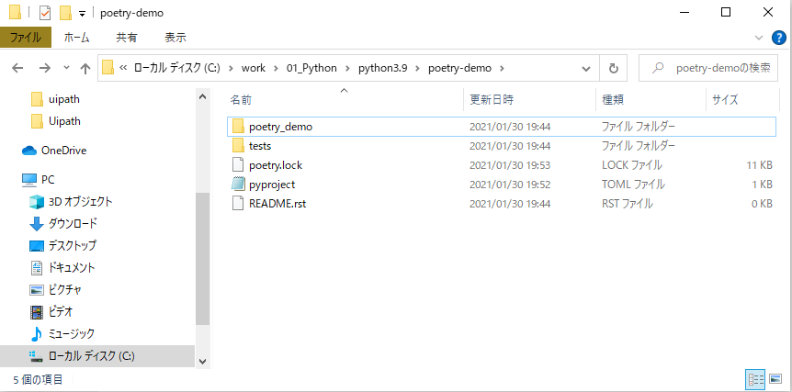

 |  | プロジェクト内で作業用ディレクトリを作成して分割することもできる
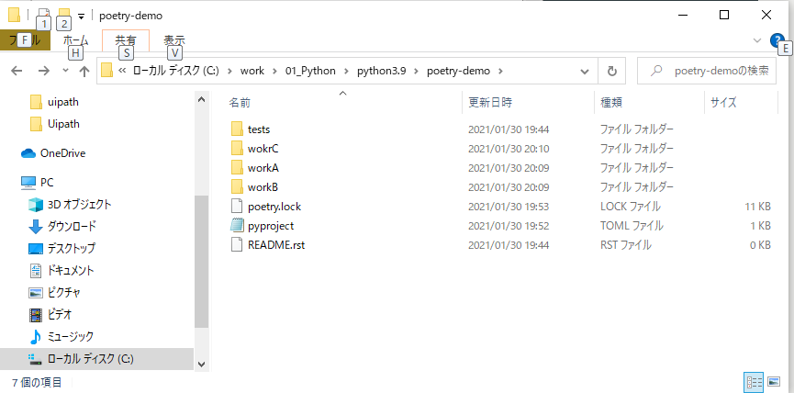

 |  | 作業用ディレクトリで利用できるライブラリは、pyenvのpythonバージョンとpoetryで本プロジェクト内でインストールしたライブラリのみ

 |  |  | ■pythonファイルの実行方法
 |  |  | コマンドプロンプトで
 |  |  | 作業用ディレクトリ内に移動して、
> poetry run python sample.py

 |  |  | poetry run を頭につける必要がある

 | 上記の流れで、プロジェクトの作成、パッケージの追加、プログラムの実行を行うことができる

 | プロジェクトが不要になった場合は、プロジェクトのディレクトリを削除する

